企劃案
一、功能名稱
時空戰場2

二、功能説明
玩家將分配到A、B兩國陣營內，到地圖中央採集素材帶回己方陣營
獲取逐鹿令和累積時空秘令進程
背景設定：赤壁之戰。孫權劉備組成的聯軍在長江赤壁以黃蓋詐降火攻，大破曹軍的連環船，此後奠定三國鼎立之勢。此企劃案模擬雙方爭奪燧石取火燒對方的船

三、功能流程圖
斷線
沒撿到

陣營A
沒累積滿
活動icon
重新登陸
自行移動/被攻擊

時空戰場（開啓當期戰場，例：赤壁之戰）
沒被打斷
開始活動
隨機徵召（加入人數少的陣營）
滿足20v20
開始活動
撿礦石
頭上出現標識
回到己方陣營
提交礦石
累積進度條，頭上礦石標識消失
累積滿礦石進度條，獲勝
顯示勝方敗方

限時icon
陣營B
自行移動/被攻擊
自行離開
倒計時到一定階段
礦井噴礦石頻率提升
提交失敗
無法回到活動且30分鐘不可匹配

四、功能主要大綱
進入活動
匹配規則
活動玩法

五、功能主要内容
1.進入活動
1.1活動icon進入
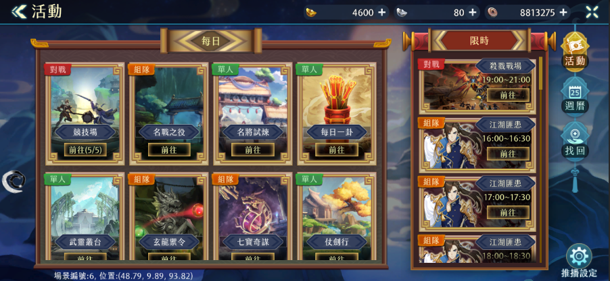
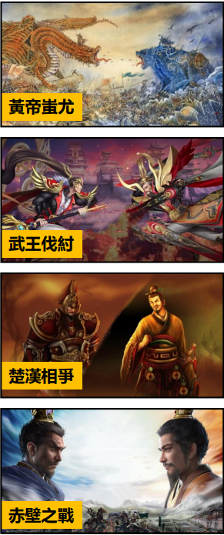
 |  |  |  |  |  | 1.1.1活動菜單中的模式名稱和底圖會隨當期主題變化

1.1.1

1.2限時icon進入
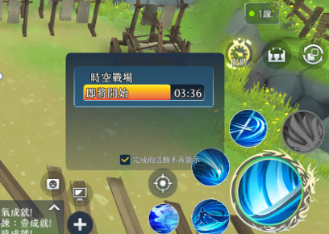
 | 1.2.1主介面限時icon，活動名稱統一為"時空戰場"

1.2.1

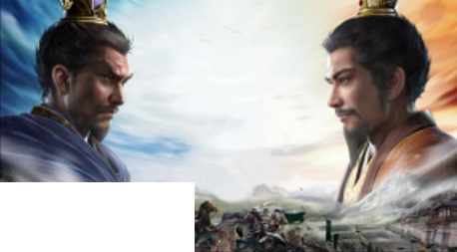
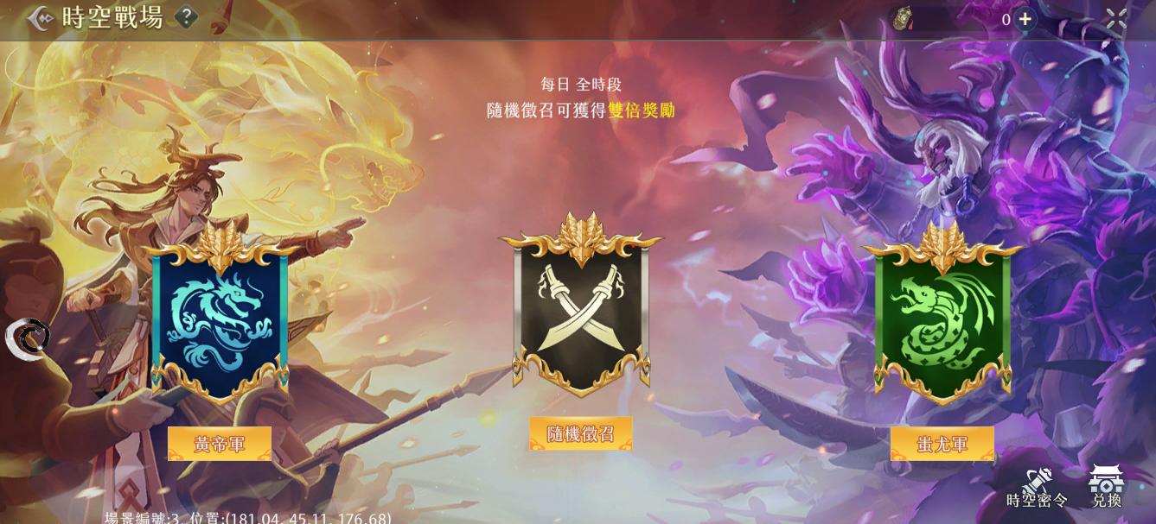
<< 時空戰場
?
逐鹿令icon 600
2.具體活動介面
 |  |  | 2.1點擊後以該陣營開始匹配，以點擊“魏軍”為例：“魏軍”字樣轉為“取消匹配”，再次點擊“取消匹配”恢復。“隨機徵召”、“聯軍”採取相同的作法 2.2陣營旗子圖 路徑： Assets/ResourcesAsset/UITexture/FieldCamp 命名: FieldCamp_xxxxx_icon.png 2.3陣營底圖 路徑： Assets/ResourcesAsset/UITexture/BattleField 命名： BattleField_xxxxx_Background.png
（背景故事）公元前4943年，蚩尤九黎族與黃帝華夏集團發生了衝突，兩股大勢力為爭奪適於牧獵和淺耕地，於涿鹿之野展開長期爭戰

2.3
2.3
赤壁之戰

2.2
2.2
2.2

聽天命

魏軍
2.1
聽天命單場獎勵加倍
聯軍

2.1
2.1
魏軍
2.1
icon
聯軍
icon

時空密令
兌換商店
活動時間:1月1日21:00到1月30日21:00
詳見4.
詳見6.

3.匹配規則
 |  |  | 3.1選擇陣營後進入匹配模式，會先進到一個報名儲存槽，每秒刷新確認是否有足夠的人數開啟戰場 3.2當人數滿足20V20條件，開啟一個戰場房間，將玩家傳送進入時空戰場專用分流的活動場景內 3.3當儲存槽人數相減高於100，點擊陣營按鈕進行報名時，顯示該介面 3.4若選擇"隨機徵召"自動加入儲存槽較少的一方，在結算時，獲取倍率獎勵 3.5活動時間結束時，匹配狀態中的玩家將直接取消匹配狀態；已開始活動的可進行至結算結束

3.3
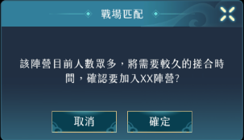

c

4.商店介面
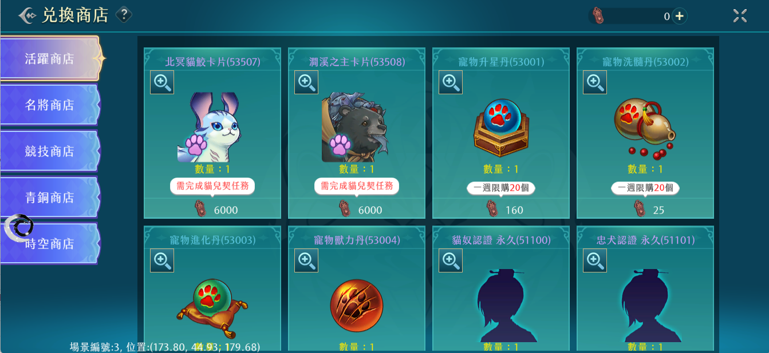
 |  |  |  | 4.1兌換商店點擊後跳轉商店界面

5.時空密令
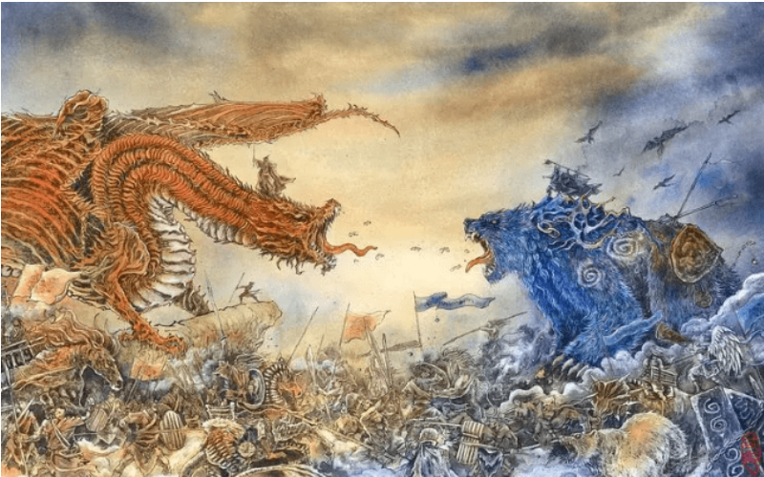
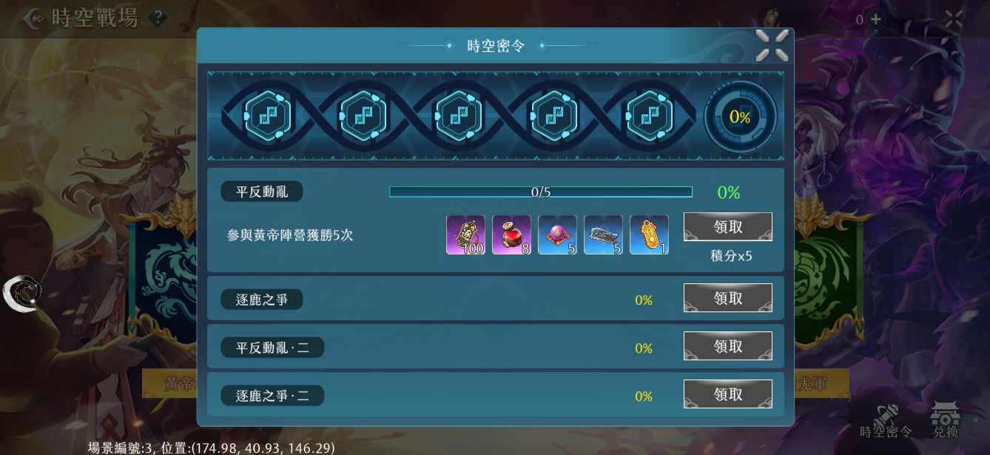
公元前4943年，蚩尤九黎族與黃帝華夏集團發生了衝突，兩股大勢力為爭奪適於牧獵和淺耕地，於涿鹿之野展開長期爭戰
<< 時空戰場
聽天命
聽天命單場獎勵加倍
蚩尤
取消加入
?
涿鹿之戰
領取
任務名稱
100%
領取
任務名稱
0%
領取
任務名稱
9/10
90%
文字最多十五個字一二三四五六七
積分x15
任務名稱
100%
 |  |  | 5.1基本顯示:任務名稱、完成進度(%數顯示)、領取按鈕 5.2領取按鈕分為:①未完成任務(無法領取狀態)、②任務完成(可領取狀態)、③已完成任務(移除按鈕狀態) 5.3點擊任務，展開顯示:任務名稱、任務內容、任務進度條、獎勵預覽、領取按鈕、積分 5.4點擊獎勵預覽的物品圖，會顯示物品hint 5.5已完成的任務會向下排序，反灰且移除領取按鈕 5.6反灰狀態依然可以展開查看任務詳細內容 5.7每次完成任務，會獲得密令積分，使基因進度增加，達到節點可領取階段獎勵 |  |  |  | 任務可能的類型： 1.擊殺敵方玩家X次 2.採集X顆礦石 3.提交X顆礦石 4.打斷正在採集礦石的敵方玩家X次 5.打斷正在提交礦石的敵方玩家X次 6.敵方名將被擊殺X次 7.獲得該模式勝利X次

5.7

5.3

5.4
5.2

5.1

5.5
100%

任務名稱
9/10
90%
文字最多十五個字一二三四五六七
積分x15
5.6

3
 |  |  |  | 這個條件不好判斷，建議不要這個

1
2
4.2

6.1.7
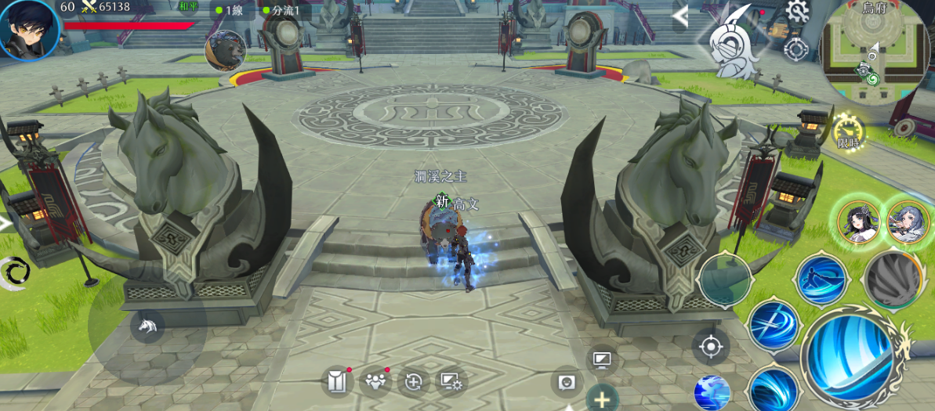
6.活動玩法
6.1採集
 |  |  | 6.1.1地圖中央有一個礦井，預計使用機關呈現，會不斷噴出礦石，礦石落地的地點會按照“靠近我方”→“靠近對方”→“靠近我方”的規律循環 6.1.2噴出的礦石，人物靠近後出現“採集”按鈕，點擊後開始讀條 6.1.3“採集中”這個狀態下，其他玩家依然可以看見被採集的礦石，但是靠近這顆礦石不會有採集按鈕 6.1.4採集過程中主動移動或者被攻擊這個行為都會被打斷 6.1.5採集成功後，人物出現標識，數字表示攜帶的礦石數 6.1.6攜帶礦石的角色被擊殺後礦石會掉在原地，回歸可以被採集的狀態 6.1.7敵我雙方礦石數進度條，中央有圖標，攜帶礦石的人物返回己方陣營提交能累積這個進度條，先累積滿（抵達圖標處）的一方獲勝，進度條需有刻度以便玩家判斷需求 6.1.8倒計時，剩餘時間少到一定程度礦井噴出礦石的頻率會提升 6.1.9主動退出活動按鈕，提前離開後接下來30分鐘不可參與匹配 |  |  |  |  | 若不斷噴出礦石，何必去搶礦?
10:00
6.1.8
 |  |  |  |  |  |  |  | 撿取沒人撿取的礦石就好

6.1.1
6.1.9

6.1.2
人靠近后

 |  |  |  |  |  |  |  | 攜帶有上限嗎?
i

6.1.6
 |  |  |  |  |  |  |  | 分數條如何計算?一個礦石一分?
 |  |  |  |  |  |  |  | 到達幾分算獲勝?
被擊殺后
1
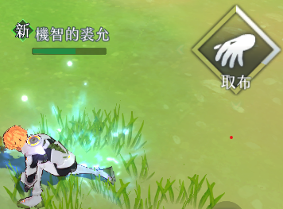
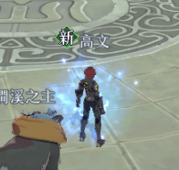
6.1.5
6.1.4
被攻擊或主動移動后
采集中
6.1.3
采集成功

6.2提交
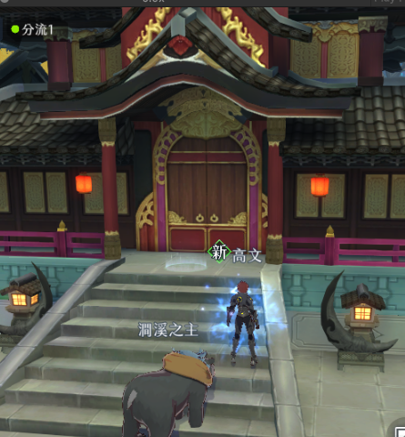
 | 6.2.1敵我雙方陣營中各有一個地塊物件在場景上，有醒目特效，靠近後可以提交礦石，提交功能只有己方陣營的玩家可以使用 6.2.2提交點同一時間只能一個人提交，攜帶礦石的角色靠近己方陣營提交點，且沒有其他人在提交時，會出現提交按鈕，點擊後開始讀條 6.2.3讀條過程中可以被打斷，攜帶礦石數越多讀條時間越久 6.2.4讀條結束，角色的礦石標識消失，陣營累積進度條，如果累積滿獲勝，否則繼續活動 6.2.5只區分全部提交和全部沒有提交 6.2.6雙方陣營提交點附近會出現一個名將，主動攻擊靠近提交點的敵方玩家，可以被攻擊，被擊殺以後不刷新。 6.2.7名將會與限定卡池配合，出現當期的「跨界名將」，預計為皇帝，神農，蚩尤，伏羲等

 |  |  |  |  |  | 同時間只有一個人可提交的規則頗怪
 |  |  |  |  |  | 這會造成一堆人在等著提交礦石

 |  |  |  |  |  | 攜帶越多越不好提交，攜帶較多礦石的意義是什麼?

1
6.2.1
6.2.6
 |  |  |  |  |  | 這個類似護衛NPC一開場就出現還是什麼情況下出現?
 |  |  |  |  |  | NPC是哪個名將?

 |  |  |  |  |  | 這邊應該是三國時代人物

6.2.2
靠近己方陣營提交點

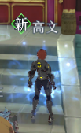
6.2.4
1
6.2.3
提交成功!
被攻擊或主動移動后
讀條結束
 |  |  |  |  | 1 | 設計活動玩法時，請先思考一下場景開圖，這個是赤壁之戰
 |  |  |  |  |  | 想當然耳場景規劃上需要有連環船及營寨，中間需有河川使其對立
 |  |  |  |  |  | X:\尋秦記\1.企劃\2.企劃案統整處\4.社群活動組\1.社群組初版企劃案\bobson確認\幫會領地開圖.xlsx
 |  |  |  |  |  | 可參考幫會領地開圖
提交中
 |  |  |  |  |  | 場景跟活動的動線跟玩法有密切關係
 |  |  |  |  |  | 礙於尋秦記無法涉水，場景上需要多注意可以行走的物件(ex可以有多的船板之類的
 |  |  |  |  |  | 另外動線上也可以有一條陸路(但是須繞遠路才能完成條件之類的)

 |  |  |  |  | 2 | 目前玩法太過單調，可以想像的只有玩家在中間會有搶礦衝突
 |  |  |  |  |  | 沒甚麼必要跑到對方提礦區
 |  |  |  |  |  | 建議除了搶礦之外需要新增其他流程，或者重新思考一下整體玩法
 |  |  |  |  |  | 一個戰場地圖~應該是全場景都可以打得起來而不是只有中間一塊搶奪

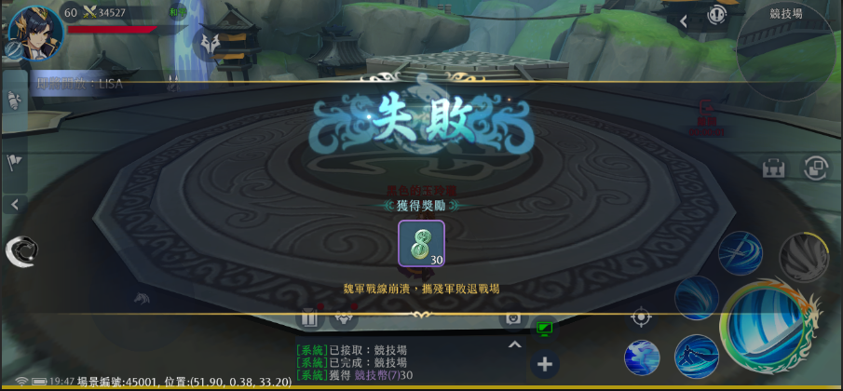
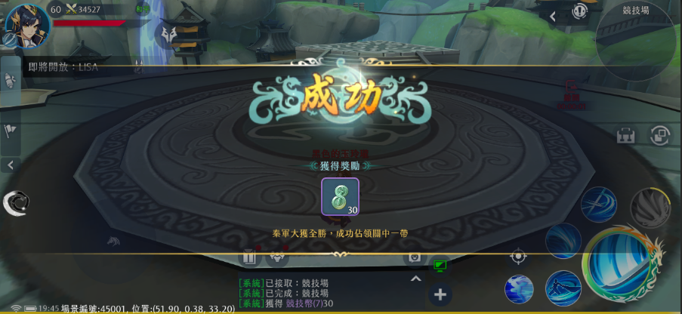
 |  |  |  |  | 3 | 時空戰場名將的登場是個特點，參考一下逐鹿之戰，黃帝蚩尤的出現條件
7.結算界面 |  |  |  |  |  | 是在分數到達某階段時出現
 |  | 7.1率先將礦石進度條累積滿的一方成功，另一方失敗
 |  |  |  |  | 4 | 時空密令也是時空戰場的重點，需增加條件，盡可能與史實掛鈎
 |  |  |  |  |  | 例如可想一下
 |  |  |  |  |  | 蜀吳玩法可以有類似借箭的流程、拆連環船流程、撞船
 |  |  |  |  |  | 魏可以有治療暈船人員的流程、破壞營寨、修築連環船鐵鍊

